상품제안서
아이앤어스 신생아 온가족용 캡슐 세탁세제 48개입 | 상품코드: S43134

 |  |  |  |  |  |  | 02-713-8555 | www.synergygift.co.kr
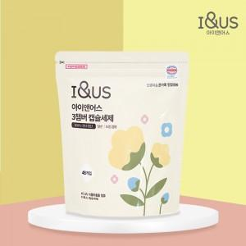 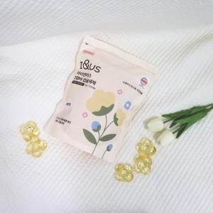

【상세/제작정보】 | 1. 독일더마연구소 최고 등급 EXCELLENT 인증서 획득<br>2. ALL EWG 그린등급 프리미엄 식물성 추출물<br>3. 식물성 글리세린으로 대체 발암물질 EQ프리 <br>4. 0세부터 100세까지, 남녀노소 모두를 위한 안심세제<br>5. 열탕소독보다 강력은 살균 소독 항균!<br>6. 보존제(방부제)Zero, 잔류세제 ZERO!<br>7. 23종 유해성분 불검출<br>8. 알러지 프리 천연 향 베이비웜코튼<br>9. 유기농 에코서트 인증성분

【인쇄/포장옵션】 | 스티커 / 포장불가능

【공급단가】 | 수량 | 30~ | 100~ | 300~ | 500~ | 1,000~
*VAT별도 | 단가 | 18,850원 | 17,830원 | 16,960원 | 16,530원 | 16,240원

【상품 URL】 | https://www.synergygift.co.kr:443/src/goods_detail.php?gdno=43134

